Estadísticas
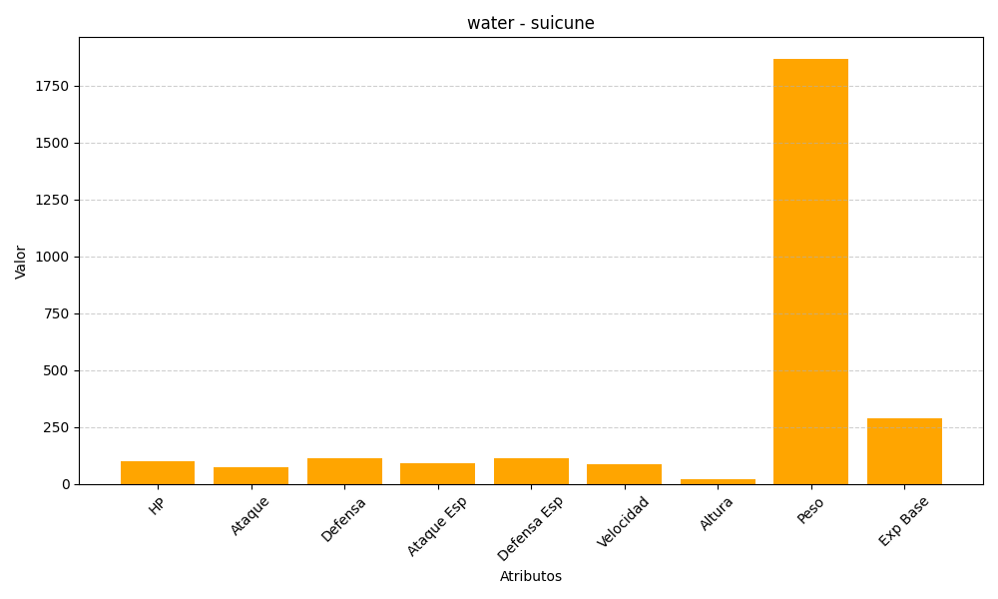
ID | Nombre | Tipo | HP | Ataque | Defensa | Ataque Especial | Defensa Especial | Velocidad | Altura | Peso | Experiencia Base
245 | suicune | water | 100 | 75 | 115 | 90 | 115 | 85 | 20 | 1870 | 290

